METAIS
METAIS |  | ESPECIFICAÇÃO (METAIS)
 |  | SESC UNIVERSITÁRIO
 |  | ARQUITETO RESPONSÁVEL: ARQ. RAFAEL TAVARES

CARIMBO DE REVISÃO DE PROJETOS |  |  |  |  |  | CONTROLE DE VERSÕES |  | PRANCHA
Data revisão: | Nº da revisão: |  | Descrição da revisão: |  | Responsável pela revisão: | Identificação: | Visto coordenação de projetos: | 1

IMAGEM | ITEM | TIPO | MARCA | LINHA | REFERÊNCIA | REF. COR | AMBIENTE | QUANTIDADE

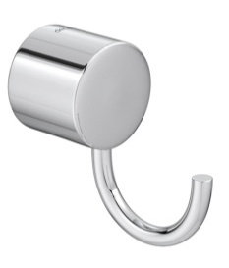 | M-01 | CABIDE | DECA | FLEX | 2060.C.FLX | CROMADO | SANITÁRIO FEMININO | 1
 |  |  |  |  |  |  | SANITÁRIO MASCULINO | 1
 |  |  |  |  |  |  | SANITÁRIO INFANTIL | 2
 |  |  |  |  |  |  | TOTAL | 4
 | M-02 | DUCHA HIGIÊNICA COM REGISTRO E DERIVAÇÃO | DECA | STICK | 1984.C84.ACT.CR | CROMADO | SANITÁRIO FEMININO | 1
 |  |  |  |  |  |  | SANITÁRIO INFANTIL | 1
 |  |  |  |  |  |  | TOTAL | 2
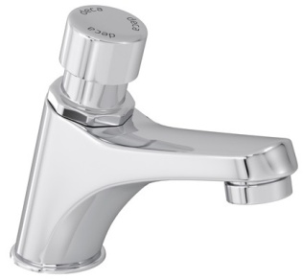 | M-03 | TORNEIRA DE MESA CONFORTO COM FECHAMENTO AUTOMÁTICO PARA LAVATÓRIO | DECA | DECAMATIC ECO | 1173.C.CONF | CROMADO | SANITÁRIO FEMININO E MASCULINO | 2
 |  |  |  |  |  |  | SANITÁRIO INFANTIL | 2
 |  |  |  |  |  |  | TOTAL | 4
 | M-04 | VÁLVULA DE DESCARGA METÁLICA COM ACIONAMENTO POR ALAVANCA (30,6 x 24 x 14 cm) | DOCOL | PRESSMATIC BENEFIT | OO184906 | CROMADO | SANITÁRIO FEMININO | 1
 |  |  |  |  |  |  | SANITÁRIO MASCULINO | 1
 |  |  |  |  |  |  | TOTAL | 2
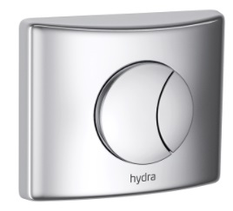 | M-05 | VÁLVULA DE DESCARGA | DECA | HYDRA DUO | 2545.C.112 | AÇO POLIDO | SANITÁRIO INFANTIL | 2

 |  |  |  |  |  |  | TOTAL | 2
 | M-06 | BARRA DE APOIO PCD 80 cm | DECA | CONFORTO | 2310.I.080.POL | AÇO POLIDO | SANITÁRIO FEMININO | 2
 |  |  |  |  |  |  | SANITÁRIO MASCULINO | 2
 |  |  |  |  |  |  | TOTAL | 4
 | M-07 | BARRA DE APOIO PCD 70 cm | DECA | CONFORTO | 2310.I.070.POL | AÇO POLIDO | SANITÁRIO FEMININO | 1
 |  |  |  |  |  |  | SANITÁRIO MASCULINO | 1
 |  |  |  |  |  |  | TOTAL | 2
 | M-09 | CAIXA SIFONADA QUADRADA 15X15CM COM GRELHA | TIGRE | _ | 1454323 | INOX | SANITÁRIO FEMININO E MASCULINO | 1
 |  |  |  |  |  |  | SANITÁRIO INFANTIL | 1
 |  |  |  |  |  |  | TOTAL | 2
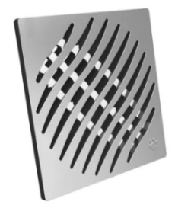 | M-10 | RALO QUADRADO 15X15CM | TIGRE | _ | 27471367 | CROMADO | SANITÁRIO FEMININO E MASCULINO | 1
 |  |  |  |  |  |  | SANITÁRIO INFANTIL | 1
 |  |  |  |  |  |  | TOTAL | 2

LOUÇAS
LOUÇAS |  | ESPECIFICAÇÃO (LOUÇAS)
 |  | SESC UNIVERSITÁRIO
 |  | ARQUITETO RESPONSÁVEL: ARQ. RAFAEL TAVARES

CARIMBO DE REVISÃO DE PROJETOS |  |  |  |  |  | CONTROLE DE VERSÕES |  | PRANCHA
Data revisão: | Nº da revisão: |  | Descrição da revisão: |  | Responsável pela revisão: | Identificação: | Visto coordenação de projetos: | 2

IMAGEM | ITEM | TIPO | MARCA | LINHA | REFERÊNCIA | REF. COR | AMBIENTE | QUANTIDADE

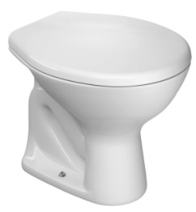 | L-01 | BACIA SANITÁRIA CONVENCIONAL IZY COM ASSENTO PLÁSTICO COM MICROBAN | DECA | IZY | P.111.17 AP.01.17 | GE17 | SANITÁRIO FEMININO | 1
 |  |  |  |  |  |  | SANITÁRIO MASCULINO | 1
 |  |  |  |  |  |  | TOTAL | 2
 | L-02 | BACIA CONVENCIONAL STUDIO KIDS | DECA | STUDIO KIDS | PI.16.17 | GE17 | SANITÁRIO INFANTIL | 2
 |  |  |  |  |  |  | TOTAL | 2
 | L-03 | CUBA DE EMBUTIR OVAL COM VÁLVULA DE ESCOAMENTO | DECA | _ | L.37.17 1602.C.PLA | GE17 | SANITÁRIO FEMININO E MASCULINO | 2
 |  |  |  |  |  |  | SANITÁRIO INFANTIL | 2
 |  |  |  |  |  |  | TOTAL | 4

ACESSÓRIOS
ACESSÓRIOS |  | ESPECIFICAÇÃO (ACESSÓRIOS)
 |  | SESC UNIVERSITÁRIO
 |  | ARQUITETO RESPONSÁVEL: ARQ. RAFAEL TAVARES

CARIMBO DE REVISÃO DE PROJETOS |  |  |  |  |  | CONTROLE DE VERSÕES |  | PRANCHA
Data revisão: | Nº da revisão: |  | Descrição da revisão: |  | Responsável pela revisão: | Identificação: | Visto coordenação de projetos: | 3

IMAGEM | ITEM | TIPO | MARCA | LINHA | REFERÊNCIA | REF. COR | AMBIENTE | QUANTIDADE

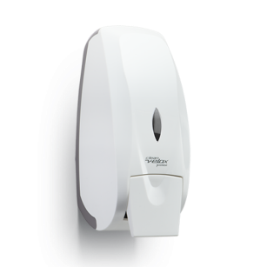 | A-01 | DISPENSER PARA SABONETE LÍQUIDO COM REFIL OU RESERVATÓRIO 800ml | PREMISSE | CLEAN VELOX | C19429 | BRANCO | SANITÁRIO FEMININO E MASCULINO | 1
 |  |  |  |  |  |  | SANITÁRIO INFANTIL | 1
 |  |  |  |  |  |  | TOTAL | 2
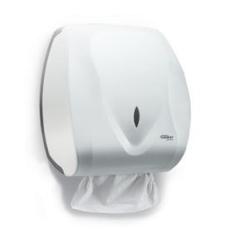 | A-02 | DISPENSER PARA PAPEL TOALHA INTERFOLHAS 2 OU 3 DOBRAS | PREMISSE | CLEAN VELOX | C19533 | BRANCO | SANITÁRIO FEMININO E MASCULINO | 1
 |  |  |  |  |  |  | SANITÁRIO INFANTIL | 1
 |  |  |  |  |  |  | TOTAL | 2
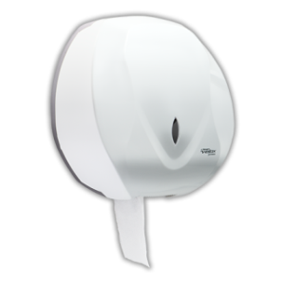 | A-03 | DISPENSER PARA PAPEL HIGIÊNICO TIPO ROLÃO | PREMISSE | CLEAN VELOX | C195650 | BRANCO | SANITÁRIO FEMININO | 1
 |  |  |  |  |  |  | SANITÁRIO MASCULINO | 1
 |  |  |  |  |  |  | SANITÁRIO INFANTIL | 2
 |  |  |  |  |  |  | TOTAL | 4

